Titel und Inhalt
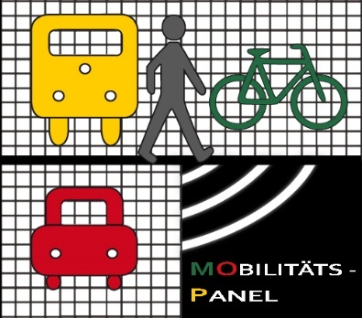

Aktuelle Daten und Mobilitätseckwerte DEUTSCHES MOBILITÄTSPANEL- ZEITREIHE DER MOBILITÄTECKWERTE // 31.10.2022

Das Institut für Verkehrswesen (IfV) des Karlsruher Insitut für Technologie (KIT) betreibt im Auftrag des Bundesministeriums für Digitales und Verkehrs (BMDV) umfangreiche Forschung zu den Entwicklungen der Alltagsmobilität in Deutschland. Dazu gehören zum Beispiel die Veränderungen von Verkehrsbeteiligung, -aufkommen, -leistung und Mobilitätszeit. Für verschiedene Mobilitätskenngrößen wurde eine differenzierte Datenübersicht angelegt. Die ausgewiesenen Mobilitätseckwerte können für Analysen zur Veränderung der Alltagsmobilität der letzten Jahre genutzt werden.

Tabelle 1: Stichprobenzusammensetzung Haushalte (ungewichtete Fallzahlen)
Tabelle 2: Stichprobenzusammensetzung Personen (ungewichtete Fallzahlen)
Tabelle 3: Vergleich zwischen MOP-Stichprobe (Haushalte, Ist), Sollwerten (Soll) , und gewichteter Stichprobe (gew.) anhand prozentualer Verteilungen
Tabelle 4: Vergleich zwischen MOP-Stichprobe (Personen, Ist), Sollwerten (Soll) , und gewichteter Stichprobe (gew.) anhand prozentualer Verteilungen
Tabelle 5: Pkw-Führerscheinbesitz (ab 18 Jahre) [%]
Tabelle 6: Pkw-Verfügbarkeit (ab 18 Jahre) [%]
Tabelle 7: Verkehrsbeteiligung [%]
Tabelle 8: Verkehrsaufkommen [Anzahl Wege]
Tabelle 9: Verkehrsaufkommen (Fortsetzung)
Tabelle 10: Verkehrsleistung [km]
Tabelle 11: Mobilitätszeit [min]
Tabelle 12: Kenngrößen der Mobilität nach regionalstatistischem Gemeindetyp (RegioStaRGem5)
Tabelle 13: Kenngrößen der Mobilität nach zusammengefasstem regionalstatischen Raumtyp (RegioStaR7)
Tabelle 14: Zentrale Kenngrößen der Mobilität im Vergleich
Tabelle 15: Tankbuchstatistik
Hinweise und Fußnoten

